F_0016_speed_time
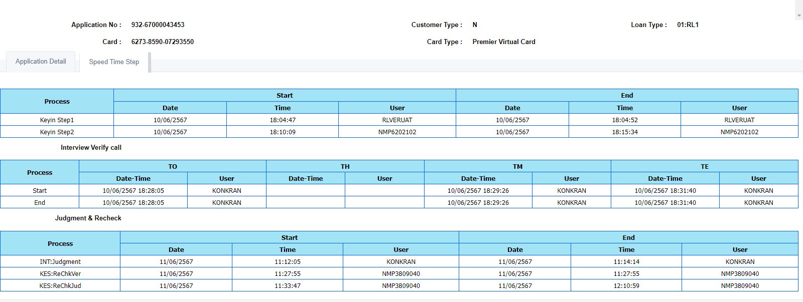
TC | Remark | ID_No | Start_Date_Key1 | Start_Time_Key1 | Start_User_Key1 | End_Date_Key1 | End_Time_Key1 | End_User_Key1 | Start_Date_Key2 | Start_Time_Key2 | Start_User_Key2 | End_Date_Key2 | End_Time_Key2 | End_User_Key2 | Date-Time_Start_TO | User_Start_TO | Date-Time_Start_TH | User_Start_TH | Date-Time_Start_TM | User_Start_TM | Date-Time_Start_TE | User_Start_TE | Date-Time_End_TO | User_End_TO | Date-Time_End_TH | User_End_TH | Date-Time_End_TM | User_End_TM | Date-Time_End_TE | User_End_TE | Date_Jud_Start | Time_Jud_Start | User_Jud_Start | Date_Jud_End | Time_Jud_End | User_Jud_End | Date_ReChkVer_Start | Time_ReChkVer_Start | User_ReChkVer_Start | Date_ReChkVer_End | Time_ReChkVer_End | User_ReChkVer_End | Date_ReChkJud_Start | Time_ReChkJud_Start | User_ReChkJud_Start | Date_ReChkJud_End | Time_ReChkJud_End | User_ReChkJud_End
 |  |  | Keyin Step1 |  |  |  |  |  | Keyin Step2 |  |  |  |  |  | Start |  |  |  |  |  |  |  | End |  |  |  |  |  |  |  | INT:Judgment |  |  |  |  |  | KES:ReChkVer |  |  |  |  |  | KES:ReChkJud
 | Tab_Speed_Time_Step |  | Start |  |  | End |  |  | Start |  |  | End |  |  | TO |  | TH |  | TM |  | TE |  | TO |  | TH |  | TM |  | TE |  | Start |  |  | End |  |  | Start |  |  | End |  |  | Start |  |  | End
TS_16001_040-045 | ระบบแสดงรายละเอียดฟิวส์ ดังนี้ ได้ถูกต้อง ▪ (Start)Date: แสดงวันที่เริ่มทำรายการ ▪ (Start)Time: แสดงเวลาที่เริ่มทำรายการ ▪ (Start)User: แสดง User ที่ทำรายการ ▪ (End)Date: แสดงวันที่ทำรายการสำเร็จ ▪ (End)Time: แสดงเวลาที่ทำรายการสำเร็จ ▪ (End)User: แสดง User ทำรายการสำเร็จ | 1196533183858 | 10/06/2567 | 18:04:47 | RLVERUAT | 10/06/2567 | 18:04:52 | RLVERUAT | 10/06/2567 | 18:10:09 | NMP6202102 | 10/06/2567 | 18:15:34 | NMP6202102 | 10/06/2567 18:28:05 | KONKRAN |  |  | 10/06/2567 18:29:26 | KONKRAN | 10/06/2567 18:31:40 | KONKRAN | 10/06/2567 18:28:05 | KONKRAN |  |  | 10/06/2567 18:29:26 | KONKRAN | 10/06/2567 18:31:40 | KONKRAN | 11/06/2567 | 11:12:05 | KONKRAN | 11/06/2567 | 11:14:14 | KONKRAN | 11/06/2567 | 11:27:55 | NMP3809040 | 11/06/2567 | 11:27:55 | NMP3809040 | 11/06/2567 | 11:33:47 | NMP3809040 | 11/06/2567 | 12:10:59 | NMP3809040

